상품제안서
시크론 맥세이프 고속 PD 유무선 보조배터리 10,000mAh | 상품코드: S44700

 |  |  |  |  |  |  | 02-713-8555 | www.synergygift.co.kr
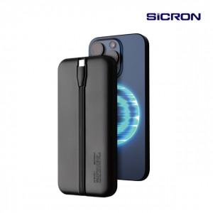 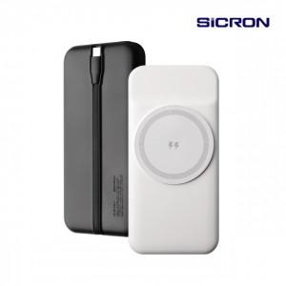 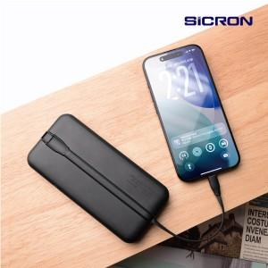

【상세/제작정보】

【인쇄/포장옵션】 | 레이저, 풀칼라 / 포장지포장

【공급단가】 | 수량 | 30~ | 100~ | 300~ | 500~ | 1,000~
*VAT별도 | 단가 | 20,800원 | 19,500원 | 18,700원 | 18,400원 | 18,100원

【상품 URL】 | https://www.synergygift.co.kr:443/src/goods_detail.php?gdno=44700

